상품제안서
인파스텔머그 | 상품코드: F19003

 |  |  |  |  |  |  | 02-412-0044 | www.easy1.co.kr
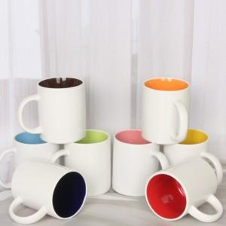 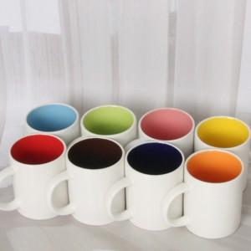 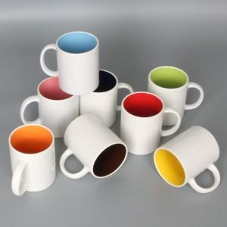

【상세/제작정보】 | 가마 고온소성 열전사 별도문의

【인쇄/포장옵션】 | 실크 / 포장지포장

【공급단가】 | 수량 | 200~ | 300~ | 500~ | 1,000~ | 3,000~
*VAT별도 | 단가 | 2,020원 | 1,950원 | 1,870원 | 1,800원 | 1,750원

【상품 URL】 | https://easy1.co.kr:443/src/goods_detail.php?gdno=19003

